جدول المتابعة

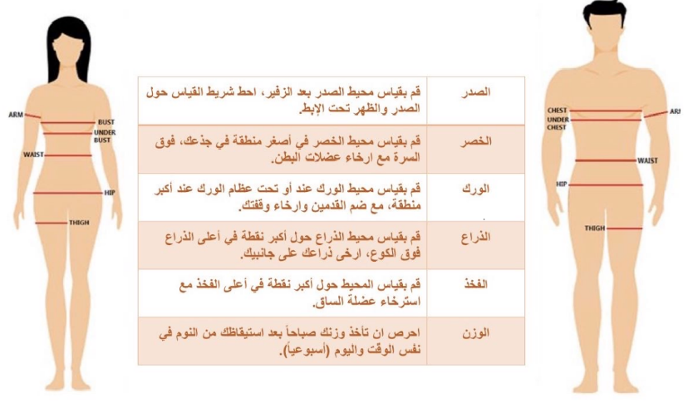
 | جدول المتابعة الاسبوعية

 | الاسبوع | تاريخ المراجعة | الوزن | الصدر | الخصر | الورك | الذراع | الفخذ
 | البداية | 2024-01-31
 | 1 | 2024-02-07
 | 2 | 2024-02-14
 | 3 | 2024-02-21
 | 4 | 2024-02-28
 | 5 | 2024-03-06
 | 6 | 2024-03-13
 | 7 | 2024-03-20
 | 8 | 2024-03-27
 | 9 | 2024-04-03
 | 10 | 2024-04-10
 | 11 | 2024-04-17
تاريخ التجديد | 12 | 2024-04-24

 |  |  |  | يتم اخذ والوزن والقياسات يوم السبت

